Анкета ТМЦ
№ | СКП (общий) наименование | СКП (общий) код | Наименование ТМЦ / услуги (на русском) | Наименование ТМЦ / услуги (на английском) если применимо | Ед.изм. складского учета (основная ) | Ед.изм. складского учета (альтернативная) | Группа товаров по бухгалтерскому счету учета | Группа закупа (наименование) | Группа закупа (код) | Подгруппа закупа (наименование) | Подгруппа закупа (код) | Полная техническая характеристика (и комплектация) | Спецификация, марка и/или модель; Номер детали (или артикул) производителя | Производитель, бренд (наименование) | Указать обязательный или рекомендованный | Где используется (участок, агрегат, оборудование и др.) | Краткое описание и цель использования | Фото бирки (шильдика) если применимо. Обязательно для приборов, оборудования и др. | Фото (общий вид) | Нормативный срок поставки ТМЦ
1 | 2 | 3 | 4 | 5 | 6 | 7 | 8 | 9 | 10 | 11 | 12 | 13 | 14 | 15 | 16 | 17 | 18 | 19 | 20 | 21
 | выбрать | не заполнять | запонить вручную | запонить вручную | выбрать | выбрать | выбрать | выбрать | не заполнять | выбрать | не заполнять | запонить вручную | запонить вручную | запонить вручную | выбрать | запонить вручную | запонить вручную | запонить вручную | запонить вручную | запонить вручную
1 | Футболка | 1414300 | Футболка трикотажная с логотипом | 1414300C-TS-AB | шт | шт | Средства индивидуальной защиты | Спецодежда и СИЗ | 419 | Спецодежда | 419.110 | Перчатки трикотажные ХБ с двойным ПВХ покрытием, рабочие, защитные трикотажные (XL), ADWG033 бренда AIRLINE - связаны из ХБ нитей и имеют нанесенное точечное покрытие из ПВХ. |  |  | обязательный |  |  |  | 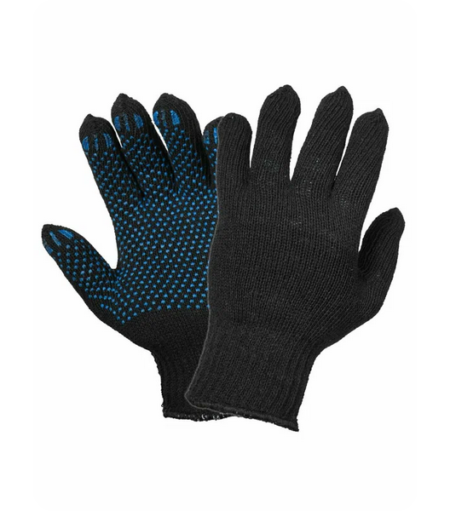 | 45 дней

